6
 |  |  |  | Obniżka o: | 15.00% | Wykonaj wykres kolumnowy jak na rysunku poniżej.

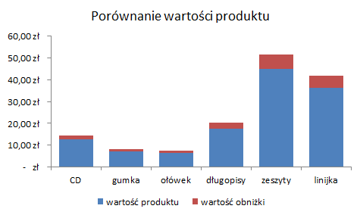
Produkty | Ilość | Cena | wartość produktu bez obliżki | wartość obniżki | wartość produktu po obniżce
CD | 10 | 1.25 zł | 12.50 zł | 1.88 zł | 10.63 zł
gumka | 11 | 0.65 zł | 7.15 zł | 1.07 zł | 6.08 zł
ołówek | 5 | 1.30 zł | 6.50 zł | 0.98 zł | 5.53 zł
długopisy | 8 | 2.19 zł | 17.52 zł | 2.63 zł | 14.89 zł
zeszyty | 15 | 2.99 zł | 44.85 zł | 6.73 zł | 38.12 zł
linijka | 22 | 1.65 zł | 36.30 zł | 5.44 zł | 30.85 zł

